关系图
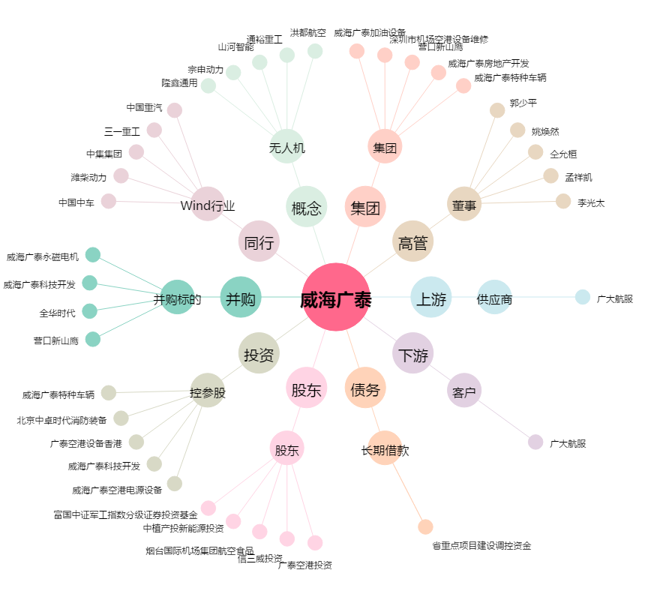
威海广泰[002111.SZ] - 关系概览图

